상품제안서
incolor 잘 지워지는 지우개 (중)컬러 | 상품코드: F09746

 |  |  |  |  |  |  | 02-412-0044 | www.easy1.co.kr
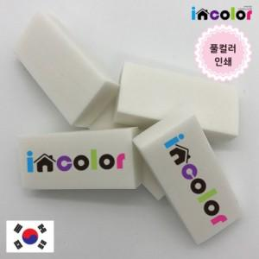

【상세/제작정보】 | 기본 수량 200개 이하 인쇄비 10,000원 추가 됩니다. 급한 물품 당일 발송 가능합니다. (일정 문의 요망)

【인쇄/포장옵션】 | 풀칼라 / OPP(비닐)

【공급단가】 | 수량 | 1,000~ | 2,000~ | 3,000~ | 5,000~ | 10,000~
*VAT별도 | 단가 | 300원 | 290원 | 280원 | 270원 | 260원

【상품 URL】 | http://www.easy1.co.kr/src/goods_detail.php?gdno=9746

